Hoja1
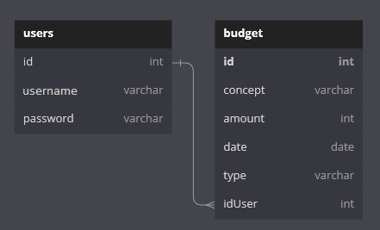
Users |  |  | Budget |  |  |  |  |  | Ingresos | Egresos | Balance
Id | name | password | Id | Concept | Amount | Date | Type | IdUser | 46200 | 25000 | 21200
1 | a | fef | 1 | Sueldo | 45000 | 2022-09-19 | Ingreso | 2
2 | psalvi | few | 2 | Alquiler | 18000 | 2022-09-20 | Egreso | 2
 |  |  | 3 | Compra Evelyn | 2500 | 2022-09-21 | Egreso | 2
 |  |  | 4 | Arreglo PC | 1200 | 2022-09-22 | Ingreso | 2
 |  |  | 5 | Carrefour | 4500 | 2022-06-23 | Egreso | 2

